Cambio 2
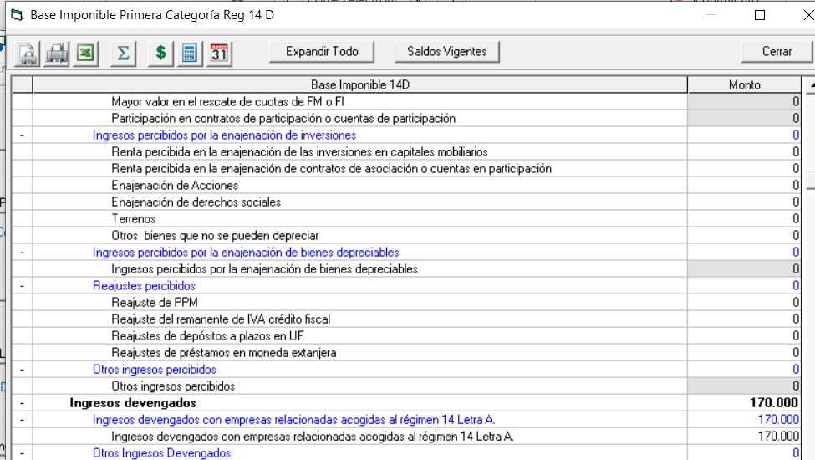
 | FW: LISTO

Cambio 1
el item ingresos devengados con empresas relacionadas acogidas al regimen 14 letra A
Agregar luego del devengados la palabra "o percibidos"
Esto aplica para ambos Regimen (Art. 14 D3 y D8)

Cambio 2
Todo lo anterior debe tener impacto en el archivo que genera para el HR BI
Esto aplica para ambos Regimen (Art. 14 D3 y D8)

